別記様式3
別記様式3

施 業 箇 所 位 置 図 (例)

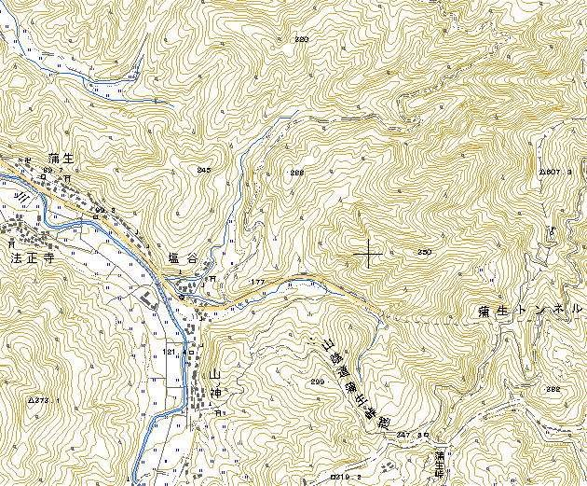
○○郡
○○町
縮尺
１
５０，０００
（注）１．施行箇所の申請番号を○印で囲み表示する。
２．図面は、５万分の１地形図又はこれに準ずる。
①
②
④
③
⑤

